Nodos
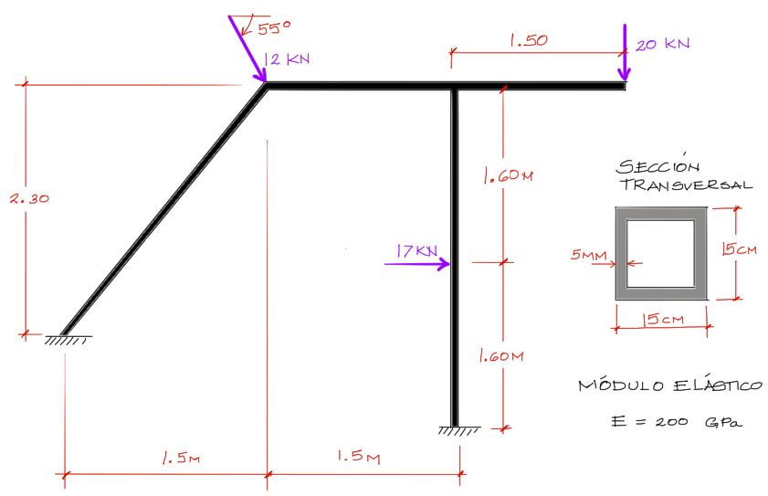
Nodo | Coordenada x | Coordenada y
1 | 0.00 | 0.90
2 | 1.50 | 3.20
3 | 3.00 | 0.00
4 | 3.00 | 3.20
5 | 4.50 | 3.20
6 | 3.00 | 1.60

